CATALOGO GERAL
REFERENTE AO PREGÃO ELETRÔNICO Nº 90980/2025 – I A M S P E - PROCESSO SEI 147.00012466/2025-31
AQUISIÇÃO DE CAIXA DE INSTRUMENTAIS PARA CIRURGIA GERAL

CATALOGO FENTEX
CAIXA GERAL
ITEM | CÓDIGO | DESCRITIVO | ANVISA | MARCA | FOTO
1 | FX.18.541 | Pinça Collin 16cm | 81897719002 | FENTEX | 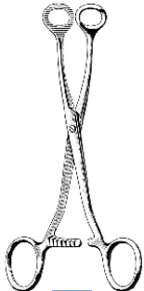

ITEM | CÓDIGO | DESCRITIVO | ANVISA | MARCA | FOTO
2 | HB2670-26 | Tubo de sucção Frazier angulado 45°, 130mm, 6CH (2mm) | 81897710012 | FENTEX | 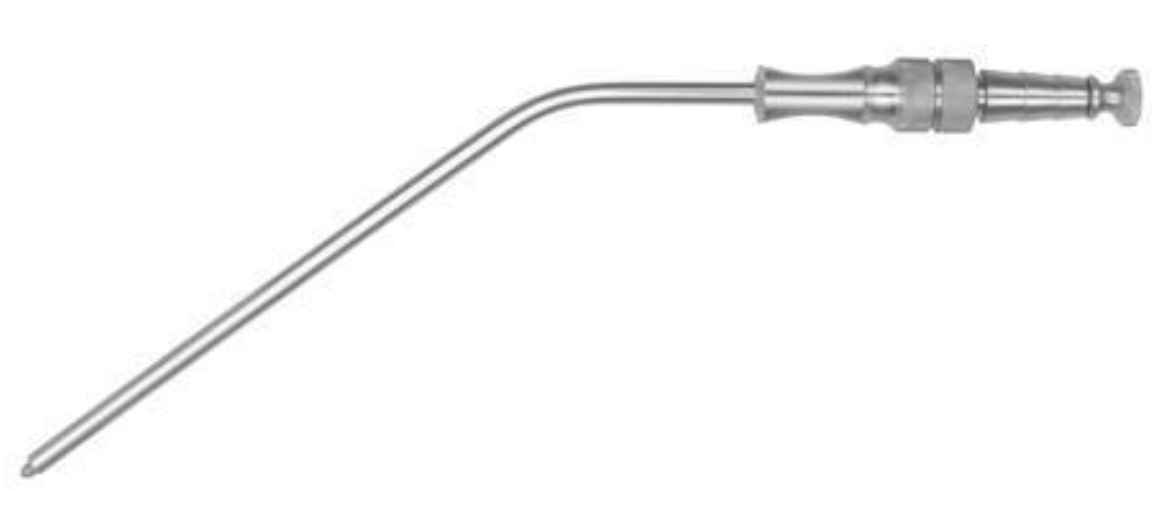

ITEM | CÓDIGO | DESCRITIVO | ANVISA | MARCA | FOTO
3 | HB2670-29 | Tubo de sucção Frazier angulado 45°, 130mm, 9CH (3mm) | 81897710012 | FENTEX

ITEM | CÓDIGO | DESCRITIVO | ANVISA | MARCA | FOTO
4 | FX.13.104 | Fomon Raspador Nasal, ponta dupla, 6.5x7.5mm, 21.5cm | 81897719002 | FENTEX

ITEM | CÓDIGO | DESCRITIVO | ANVISA | MARCA | FOTO
5 | FX.18.427 | Backhaus Clamp, 15cm | 81897719002 | FENTEX | 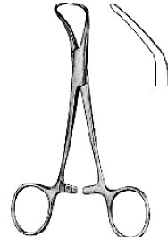

ITEM | CÓDIGO | DESCRITIVO | ANVISA | MARCA | FOTO
6 | FX.11.145 | Ribbon Afastador, maleavel, 17x200mm | 81897719002 | FENTEX

ITEM | CÓDIGO | DESCRITIVO | ANVISA | MARCA | FOTO
7 | FX.15.424 | Aufricht Nasal Afastador, 16cm | 81897719002 | FENTEX | 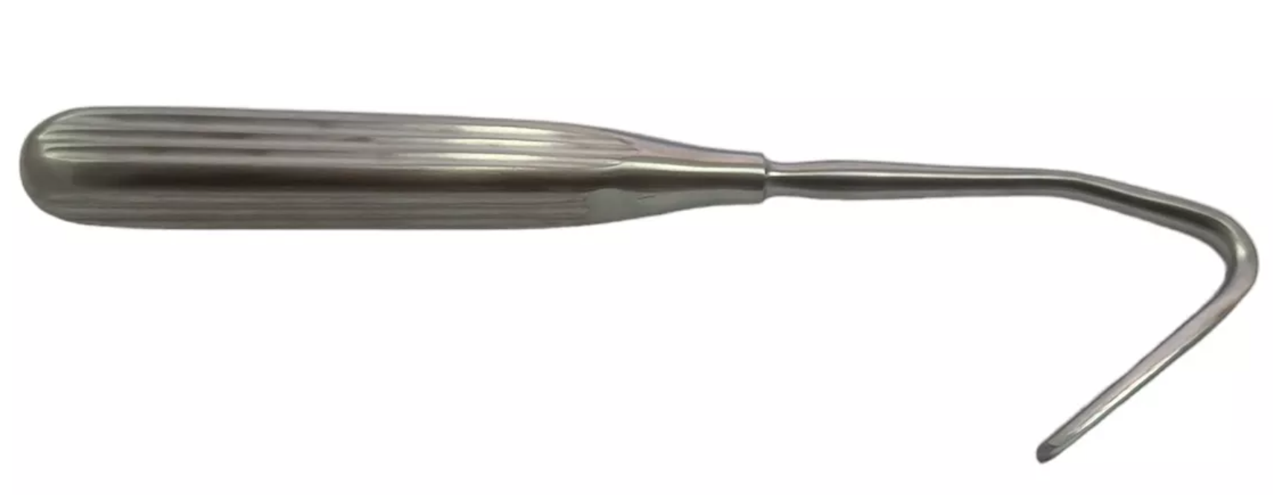

ITEM | CÓDIGO | DESCRITIVO | ANVISA | MARCA | FOTO
8 | FX.15.423 | Converse Alar Afastador, afiada, ponta dupla, 12cm | 81897719002 | FENTEX

ITEM | CÓDIGO | DESCRITIVO | ANVISA | MARCA | FOTO
9 | FX.10.889 | Afastador Volkmann, multi-uso, gancho com 6 dentes rombos, 21.5cm | 81897719002 | FENTEX

ITEM | CÓDIGO | DESCRITIVO | ANVISA | MARCA | FOTO
10 | FX.09.025 | Canula de aspiração Yankauer, tubular, canula curva com ponta rosqueável modelo chuveiro, manopla com apoio digital e oliva, 27cm | 81897710034 | FENTEX | 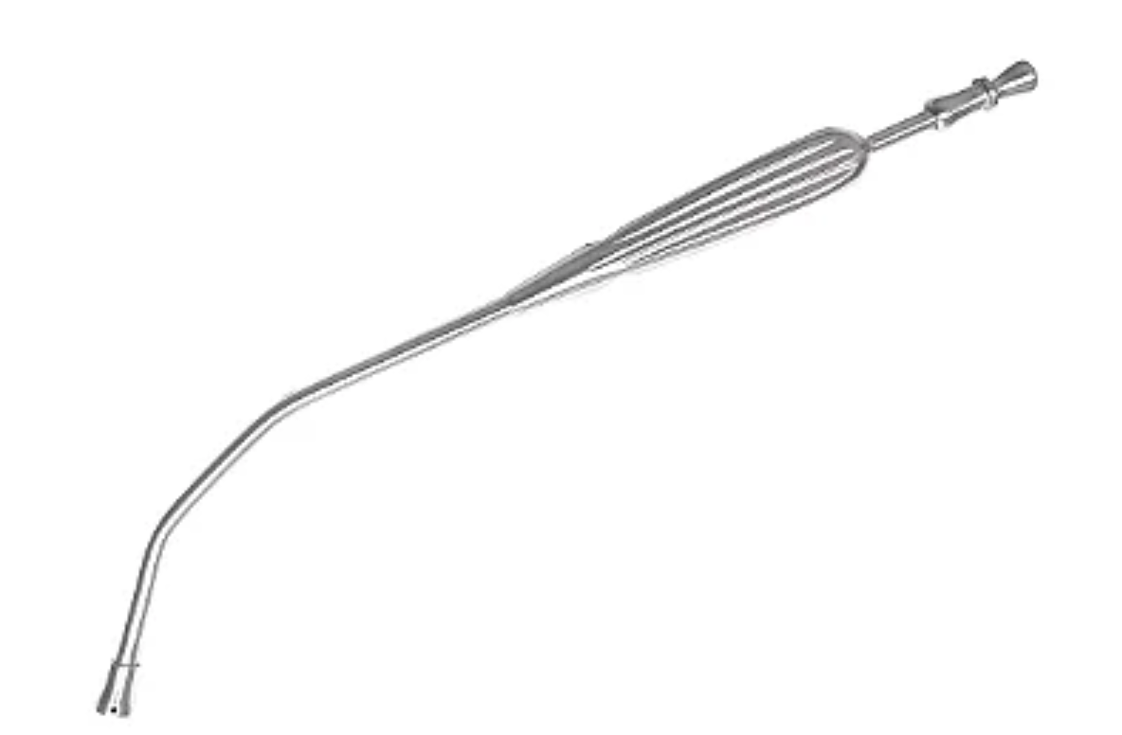

ITEM | CÓDIGO | DESCRITIVO | ANVISA | MARCA | FOTO
11 | FX.12.879 | Lambotte Mini Osteotomo Ósseo, reto, 4mm, 12.5cm | 81897719002 | FENTEX

ITEM | CÓDIGO | DESCRITIVO | ANVISA | MARCA | FOTO
12 | FX.09.474 | Tesoura Metzenbaum, lâminas retas, com pontas rombas, 18cm | 81897719002 | FENTEX

ITEM | CÓDIGO | DESCRITIVO | ANVISA | MARCA | FOTO
13 | FX.09.475 | Tesoura Metzenbaum, lâminas retas, com pontas rombas, 20cm | 81897719002 | FENTEX

ITEM | CÓDIGO | DESCRITIVO | ANVISA | MARCA | FOTO
14 | FX.09.481 | Tesoura Metzenbaum, lâminas curvas, com pontas rombas, 20cm | 81897719002 | FENTEX

ITEM | CÓDIGO | DESCRITIVO | ANVISA | MARCA | FOTO
15 | FX.09.482 | Tesoura Metzenbaum, lâminas curvas, com pontas rombas, 23cm | 81897719002 | FENTEX | 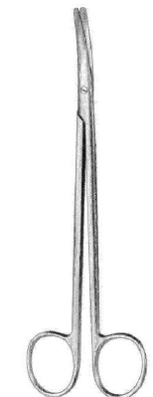

ITEM | CÓDIGO | DESCRITIVO | ANVISA | MARCA | FOTO
16 | FX.18.200 | Mayo Tesoura, reta, 18cm | 81897719002 | FENTEX

ITEM | CÓDIGO | DESCRITIVO | ANVISA | MARCA | FOTO
17 | FX.18.201 | Mayo Tesoura, reta, 19cm | 81897719002 | FENTEX

ITEM | CÓDIGO | DESCRITIVO | ANVISA | MARCA | FOTO
18 | FX.18.204 | Mayo Tesoura, curva, 18cm | 81897719002 | FENTEX

ITEM | CÓDIGO | DESCRITIVO | ANVISA | MARCA | FOTO
19 | FX.18.205 | Mayo Tesoura, curva, 19cm | 81897719002 | FENTEX

ITEM | CÓDIGO | DESCRITIVO | ANVISA | MARCA | FOTO
20 | FX.09.413 | Tesoura Íris, lâminas retas , finas, com pontas agudas, 11.5cm | 81897719002 | FENTEX | 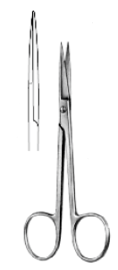

ITEM | CÓDIGO | DESCRITIVO | ANVISA | MARCA | FOTO
21 | FX.09.414 | Tesoura Íris, lâminas curvas , finas, com pontas agudas, 11.5cm | 81897719002 | FENTEX | 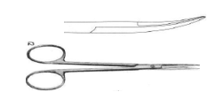

ITEM | CÓDIGO | DESCRITIVO | ANVISA | MARCA | FOTO
22 | FX.11.024 | Richardson Afastador, 52x22mm, 24cm | 81897719002 | FENTEX

ITEM | CÓDIGO | DESCRITIVO | ANVISA | MARCA | FOTO
23 | FX.16.480 | Lockhart Mummery Guia para Fistula, No.1, 16.5cm | 81897719002 | FENTEX

ITEM | CÓDIGO | DESCRITIVO | ANVISA | MARCA | FOTO
24 | FX.41.877 | Gancho Gillies simples 16cm 2mm | 81897719002 | FENTEX

ITEM | CÓDIGO | DESCRITIVO | ANVISA | MARCA | FOTO
25 | FX.10.804 | Afastador Guthrie, gancho, com abertura pequena, ponta com 4mm e 02 dentes pequenos e agudos, 16cm | 81897719002 | FENTEX

ITEM | CÓDIGO | DESCRITIVO | ANVISA | MARCA | FOTO
26 | FX.10.851 | Afastador Joseph, gancho com abertura pequena, 5mm de largura e 02 dentes agudos e finos, 16cm | 81897719002 | FENTEX

ITEM | CÓDIGO | DESCRITIVO | ANVISA | MARCA | FOTO
27 | FX.10.115 | Pinça Anatômica Adson, pontas retas, finas com 1x2 dentes, 12cm | 81897719002 | FENTEX

ITEM | CÓDIGO | DESCRITIVO | ANVISA | MARCA | FOTO
28 | 13-480-02 | Martelo 22cm, 30mm, 500g | 81897710023 | FENTEX | 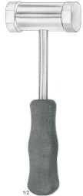

ITEM | CÓDIGO | DESCRITIVO | ANVISA | MARCA | FOTO
29 | FX.10.257 | Pinça Halsted-Mosquito, pontas retas, finas e serrilhadas, 12.5cm | 81897719002 | FENTEX | 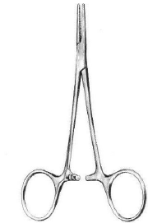

ITEM | CÓDIGO | DESCRITIVO | ANVISA | MARCA | FOTO
30 | FX.10.119 | Pinça Anatômica Adson-Brown, pontas retas, finas com 7 x 7 dentes, 12cm | 81897719002 | FENTEX | 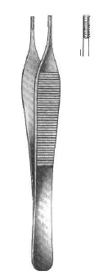

ITEM | CÓDIGO | DESCRITIVO | ANVISA | MARCA | FOTO
31 | FX.14.878 | Hartmann Jacaré Pinça, 8.5cm ponta 3mm | 81897719002 | FENTEX | 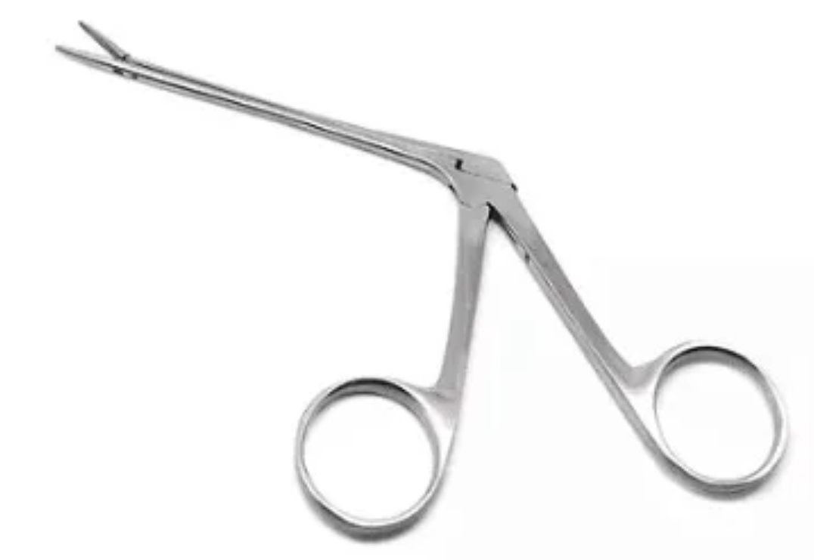

ITEM | CÓDIGO | DESCRITIVO | ANVISA | MARCA | FOTO
32 | FX.14.913 | Pinça Anatômica Lucae, baioneta, pontas retas e serrilhadas, 14cm | 81897719002 | FENTEX

ITEM | CÓDIGO | DESCRITIVO | ANVISA | MARCA | FOTO
33 | FX.10.282 | Pinça Kelly, pontas curvas, finas e serrilhadas, 14cm | 81897719002 | FENTEX

ITEM | CÓDIGO | DESCRITIVO | ANVISA | MARCA | FOTO
34 | FX.10.288 | Pinça Kelly-Rankin, pontas curvas, finas e serrilhadas, 16cm | 81897719002 | FENTEX

ITEM | CÓDIGO | DESCRITIVO | ANVISA | MARCA | FOTO
35 | FX.10.469 | Kelly Pinça Hemostatica, curva acentuada, 19cm | 81897719002 | FENTEX | 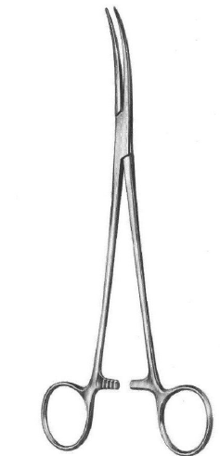

ITEM | CÓDIGO | DESCRITIVO | ANVISA | MARCA | FOTO
36 | FX.10.281 | Pinça Kelly, pontas retas, finas e serrilhadas, 14cm | 81897719002 | FENTEX | 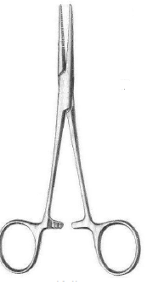

ITEM | CÓDIGO | DESCRITIVO | ANVISA | MARCA | FOTO
37 | FX.10.287 | Pinça Kelly-Rankin, pontas retas, finas e serrilhadas, 16cm | 81897719002 | FENTEX

ITEM | CÓDIGO | DESCRITIVO | ANVISA | MARCA | FOTO
38 | 07-373-18 | Pinça Kelly reta 18 cm | 81897710022 | FENTEX

ITEM | CÓDIGO | DESCRITIVO | ANVISA | MARCA | FOTO
39 | FX.10.512 | Clamp Guyon, com curvatura em formato de colher e serrilhada, 22cm | 81897719002 | FENTEX | 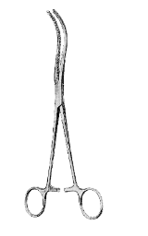

ITEM | CÓDIGO | DESCRITIVO | ANVISA | MARCA | FOTO
40 | FX.10.402 | Pinça Kocher, pontas curvas com 1x2 dentes, finas e serrilhadas, 16cm | 81897719002 | FENTEX | 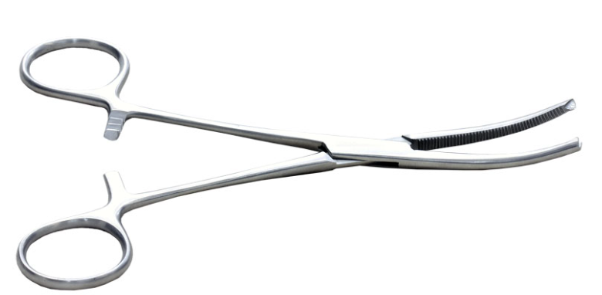

ITEM | CÓDIGO | DESCRITIVO | ANVISA | MARCA | FOTO
41 | FX.10.386 | Pinça Kocher-Ochsnner, pontas curvas, serrilhadas com 1x2 dentes, 18cm | 81897719002 | FENTEX

ITEM | CÓDIGO | DESCRITIVO | ANVISA | MARCA | FOTO
42 | FX.10.377 | Pinça Kocher-Ochsnner, pontas retas, serrilhadas com 1x2 dentes, 16cm | 81897719002 | FENTEX | 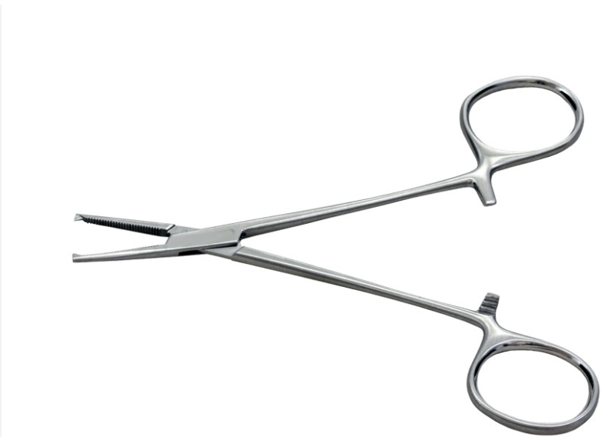

ITEM | CÓDIGO | DESCRITIVO | ANVISA | MARCA | FOTO
43 | FX.10.378 | Pinça Kocher, pontas retas com 1x2 dentes, finas e serrilhadas, 18cm | 81897719002 | FENTEX

ITEM | CÓDIGO | DESCRITIVO | ANVISA | MARCA | FOTO
44 | FX.09.951 | Pinça Anatômica Standard, pontas retas, largas e serrilhadas, 18cm | 81897719002 | FENTEX

ITEM | CÓDIGO | DESCRITIVO | ANVISA | MARCA | FOTO
45 | FX.09.155 | Cabo de bisturi nº 3L, angulado, longo, 21cm | 81897719002 | FENTEX

ITEM | CÓDIGO | DESCRITIVO | ANVISA | MARCA | FOTO
46 | FX.18.091 | Cabo de Bisturi, nº 3, 12cm | 81897719002 | FENTEX

ITEM | CÓDIGO | DESCRITIVO | ANVISA | MARCA | FOTO
47 | FX.09.156 | Cabo de bisturi nº 4, 12cm | 81897719002 | FENTEX

ITEM | CÓDIGO | DESCRITIVO | ANVISA | MARCA | FOTO
48 | FX.09.159 | Cabo de Bisturi nº 7 12.5cm | 81897719002 | FENTEX

ITEM | CÓDIGO | DESCRITIVO | ANVISA | MARCA | FOTO
49 | FX.10.557 | Pinça Moynihan, pontas curvas e serrilhadas, 23cm | 81897719002 | FENTEX | 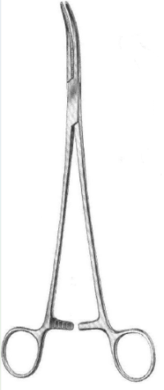

ITEM | CÓDIGO | DESCRITIVO | ANVISA | MARCA | FOTO
50 | FX.10.510 | Pinça Mixter, pontas curvas com serrilhas paralelas longitudinais, 28cm | 81897719002 | FENTEX | 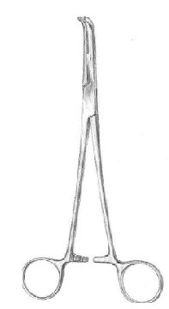

ITEM | CÓDIGO | DESCRITIVO | ANVISA | MARCA | FOTO
51 | FX.10.688 | Pinça cheron, pontas retas e serrilhadas, formato baioneta, 25cm | 81897719002 | FENTEX | 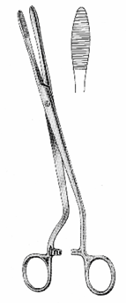

ITEM | CÓDIGO | DESCRITIVO | ANVISA | MARCA | FOTO
52 | FX.10.343 | Pean Pinça reta, 14cm | 81897719002 | FENTEX | 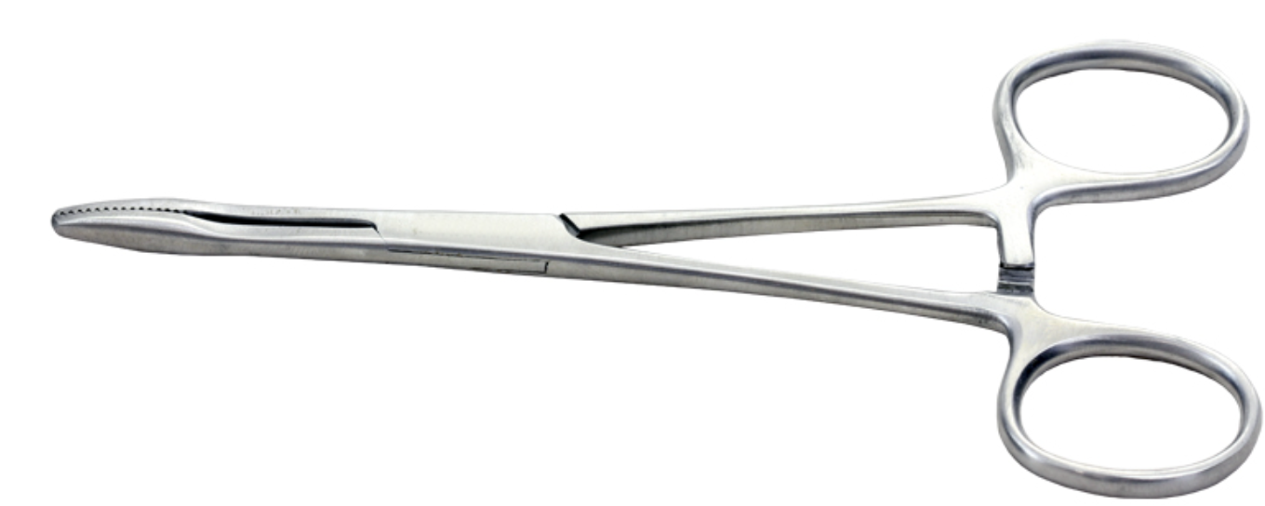

ITEM | CÓDIGO | DESCRITIVO | ANVISA | MARCA | FOTO
53 | FX.10.362 | Pinça Rochester-Pean, pontas retas e serrilhadas, 18cm | 81897719002 | FENTEX

ITEM | CÓDIGO | DESCRITIVO | ANVISA | MARCA | FOTO
54 | FX.16.321 | Babcock Pinça para Tecido, serrilhada, 20cm | 81897719002 | FENTEX | 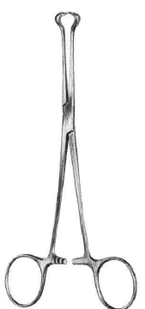

ITEM | CÓDIGO | DESCRITIVO | ANVISA | MARCA | FOTO
55 | FX.41.548 | Pinça Moynihan, pontas curvas e serrilhadas, 18cm | 81897719002 | FENTEX

ITEM | CÓDIGO | DESCRITIVO | ANVISA | MARCA | FOTO
56 | FX.10.027 | Pinça Anatômica Standard, pontas retas, largas com 1x2 dentes, 16cm | 81897719002 | FENTEX

ITEM | CÓDIGO | DESCRITIVO | ANVISA | MARCA | FOTO
57 | FX.10.028 | Pinça Anatômica Standard, pontas retas, largas com 1x2 dentes, 18cm | 81897719002 | FENTEX

ITEM | CÓDIGO | DESCRITIVO | ANVISA | MARCA | FOTO
58 | FX.10.029 | Pinça Anatômica Standard, pontas retas, largas com 1x2 dentes, 20cm | 81897719002 | FENTEX

ITEM | CÓDIGO | DESCRITIVO | ANVISA | MARCA | FOTO
59 | FX.15.331 | Freer Alavanca de Septo, afiada, 19cm | 81897719002 | FENTEX

ITEM | CÓDIGO | DESCRITIVO | ANVISA | MARCA | FOTO
60 | FX.13.956 | DeBakey Bulldog Clamp, Atraumatica, curva, 11.5cm | 81897719002 | FENTEX

ITEM | CÓDIGO | DESCRITIVO | ANVISA | MARCA | FOTO
61 | FX.13.952 | DeBakey Bulldog Clamp, Atraumatica, reta, 12cm | 81897719002 | FENTEX

ITEM | CÓDIGO | DESCRITIVO | ANVISA | MARCA | FOTO
62 | FX.11.218 | Afastador Mollison, garras com 4 x 4 dentes agudos, hastes comcurva acentuada, movimento por cremalheira, 15cm | 81897719002 | FENTEX | 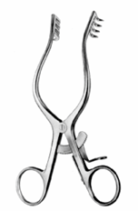

ITEM | CÓDIGO | DESCRITIVO | ANVISA | MARCA | FOTO
63 | FX.11.217 | Mollison Mastoid Afastador, afiado, 4x4 dentes, 16.5cm | 81897719002 | FENTEX | 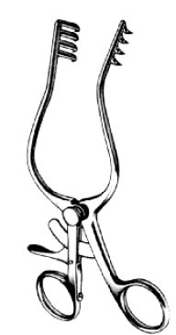

ITEM | CÓDIGO | DESCRITIVO | ANVISA | MARCA | FOTO
64 | FX.11.190 | Afastador Weitlaner, garras com3 x 4 dentes agudos, movimento por cremalheira,16cm | 81897719002 | FENTEX | 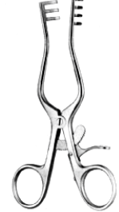

ITEM | CÓDIGO | DESCRITIVO | ANVISA | MARCA | FOTO
65 | FX.11.198 | Afastador Weitlaner, garras com 3 x 4 dentes agudos, movimento por cremalheira, 20cm | 81897719002 | FENTEX

ITEM | CÓDIGO | DESCRITIVO | ANVISA | MARCA | FOTO
66 | FX.17.086 | Hegar Ditalator Uterino, ponta unica, 1.0mm, 19cm | 81897719002 | FENTEX

ITEM | CÓDIGO | DESCRITIVO | ANVISA | MARCA | FOTO
67 | FX.17.087 | Hegar Ditalator Uterino, ponta unica, 2.0mm, 19cm | 81897719002 | FENTEX

ITEM | CÓDIGO | DESCRITIVO | ANVISA | MARCA | FOTO
68 | FX.17.088 | Hegar Ditalator Uterino, ponta unica, 3.0mm, 19cm | 81897719002 | FENTEX

ITEM | CÓDIGO | DESCRITIVO | ANVISA | MARCA | FOTO
69 | FX.17.089 | Hegar Ditalator Uterino, ponta unica, 4.0mm, 19cm | 81897719002 | FENTEX

ITEM | CÓDIGO | DESCRITIVO | ANVISA | MARCA | FOTO
70 | FX.17.090 | Hegar Ditalator Uterino, ponta unica, 5.0mm, 19cm | 81897719002 | FENTEX

ITEM | CÓDIGO | DESCRITIVO | ANVISA | MARCA | FOTO
71 | FX.17.091 | Hegar Ditalator Uterino, ponta unica, 6.0mm, 19cm | 81897719002 | FENTEX

ITEM | CÓDIGO | DESCRITIVO | ANVISA | MARCA | FOTO
72 | FX.17.092 | Hegar Ditalator Uterino, ponta unica, 7.0mm, 19cm | 81897719002 | FENTEX

ITEM | CÓDIGO | DESCRITIVO | ANVISA | MARCA | FOTO
73 | FX.17.093 | Hegar Ditalator Uterino, ponta unica, 8.0mm, 19cm | 81897719002 | FENTEX

ITEM | CÓDIGO | DESCRITIVO | ANVISA | MARCA | FOTO
74 | FX.17.094 | Hegar Ditalator Uterino, ponta unica, 9.0mm, 19cm | 81897719002 | FENTEX

ITEM | CÓDIGO | DESCRITIVO | ANVISA | MARCA | FOTO
75 | FX.17.095 | Hegar Ditalator Uterino, ponta unica, 10.0mm, 19cm | 81897719002 | FENTEX

ITEM | CÓDIGO | DESCRITIVO | ANVISA | MARCA | FOTO
76 | FX.17.116 | Hegar Ditalator Uterino, ponta unica, 1.5mm, 19cm | 81897719002 | FENTEX

ITEM | CÓDIGO | DESCRITIVO | ANVISA | MARCA | FOTO
77 | FX.17.117 | Hegar Ditalator Uterino, ponta unica, 2.5mm, 19cm | 81897719002 | FENTEX

ITEM | CÓDIGO | DESCRITIVO | ANVISA | MARCA | FOTO
78 | FX.17.118 | Hegar Ditalator Uterino, ponta unica, 3.5mm, 19cm | 81897719002 | FENTEX

ITEM | CÓDIGO | DESCRITIVO | ANVISA | MARCA | FOTO
79 | FX.17.119 | Hegar Ditalator Uterino, ponta unica, 4.5mm, 19cm | 81897719002 | FENTEX

ITEM | CÓDIGO | DESCRITIVO | ANVISA | MARCA | FOTO
80 | FX.17.120 | Hegar Ditalator Uterino, ponta unica, 5.5mm, 19cm | 81897719002 | FENTEX

ITEM | CÓDIGO | DESCRITIVO | ANVISA | MARCA | FOTO
81 | FX.17.121 | Hegar Ditalator Uterino, ponta unica, 6.5mm, 19cm | 81897719002 | FENTEX

ITEM | CÓDIGO | DESCRITIVO | ANVISA | MARCA | FOTO
82 | FX.17.122 | Hegar Ditalator Uterino, ponta unica, 7.5mm, 19cm | 81897719002 | FENTEX

ITEM | CÓDIGO | DESCRITIVO | ANVISA | MARCA | FOTO
83 | FX.17.123 | Hegar Ditalator Uterino, ponta unica, 8.5mm, 19cm | 81897719002 | FENTEX

ITEM | CÓDIGO | DESCRITIVO | ANVISA | MARCA | FOTO
84 | FX.17.124 | Hegar Ditalator Uterino, ponta unica, 9.5mm, 19cm | 81897719002 | FENTEX

ITEM | CÓDIGO | DESCRITIVO | ANVISA | MARCA | FOTO
85 | FX.17.125 | Hegar Ditalator Uterino, ponta unica, 10.5mm, 19cm | 81897719002 | FENTEX

ITEM | CÓDIGO | DESCRITIVO | ANVISA | MARCA | FOTO
86 | FX.16.289 | Pinça Allis, pontas retas com 5 x 6 dentes, 15cm | 81897719002 | FENTEX | 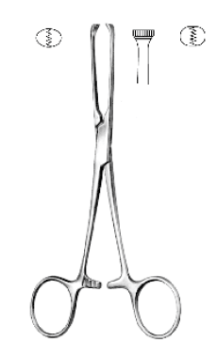

ITEM | CÓDIGO | DESCRITIVO | ANVISA | MARCA | FOTO
87 | FX.17.239 | Histerometro Valleix 25cm | 81897719002 | FENTEX

ITEM | CÓDIGO | DESCRITIVO | ANVISA | MARCA | FOTO
88 | HB5649 | Gancho Ostium Seeker para narinas posteriores, 20cm | 81897710012 | FENTEX | 

ITEM | CÓDIGO | DESCRITIVO | ANVISA | MARCA | FOTO
89 | 07-349-24 | Pinça Arterial Crafoord, Pinça de Dissecção e Ligadura 24cm | 81897710001 | FENTEX | 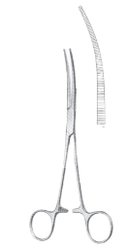

ITEM | CÓDIGO | DESCRITIVO | ANVISA | MARCA | FOTO
90 | FX.11.901 | Porta Agulha Mayo-Hegar, pontas com wídea TC, retas, 18cm | 81897719003 | FENTEX | 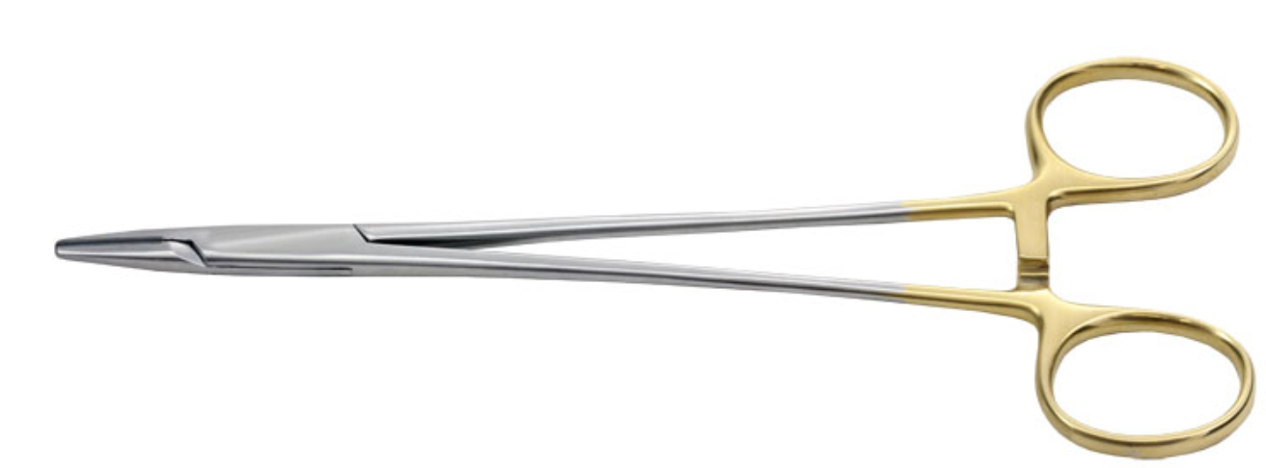

ITEM | CÓDIGO | DESCRITIVO | ANVISA | MARCA | FOTO
91 | FX.11.902 | Porta Agulha Mayo-Hegar, pontas com wídea TC, retas, 20cm | 81897719003 | FENTEX

ITEM | CÓDIGO | DESCRITIVO | ANVISA | MARCA | FOTO
92 | FX.11.903 | Porta Agulha Mayo-Hegar, pontas com wídea TC, retas, 24cm | 81897719003 | FENTEX

ITEM | CÓDIGO | DESCRITIVO | ANVISA | MARCA | FOTO
93 | FX.12.158 | Porta agulha Mayo-Hegar, pontas retas, largas com serrilha cruzada e encaixe p/ agulha de sutura, 18cm | 81897719002 | FENTEX

ITEM | CÓDIGO | DESCRITIVO | ANVISA | MARCA | FOTO
94 | FX.12.159 | Porta Agulha Mayo-Hegar, pontas retas, largas com serrilha cruzada e encaixe p/ agulha de sutura, 20cm | 81897719002 | FENTEX

ITEM | CÓDIGO | DESCRITIVO | ANVISA | MARCA | FOTO
95 | FX.12.160 | Porta Agulha Mayo-Hegar, pontas retas, largas com serrilha cruzada e encaixe p/ agulha de sutura, 24cm | 81897719002 | FENTEX
ITEM | CÓDIGO | DESCRITIVO | ANVISA | MARCA | FOTO
96 | FX.09.324 | Tesoura Standard, lâminas retas, largas com pontas rombas, 18.5cm | 81897719002 | FENTEX | 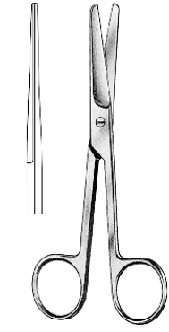

ITEM | CÓDIGO | DESCRITIVO | ANVISA | MARCA | FOTO
97 | FX.41.876 | Wolff Cureta Lúpus, 16cm, 7mm | 81897719002 | FENTEX

ITEM | CÓDIGO | DESCRITIVO | ANVISA | MARCA | FOTO
98 | FX.41.516 | Caixa Cirurgica em aço inox, 400*160*80mm | ISENTO | FENTEX | 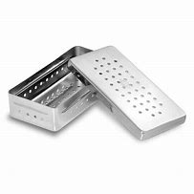

ITEM | CÓDIGO | DESCRITIVO | ANVISA | MARCA | FOTO
99 | FX.41.507 | Caixa Cirurgica em aço inox, 260*120*60mm | ISENTO | FENTEX

